Selección avanzada de objetos

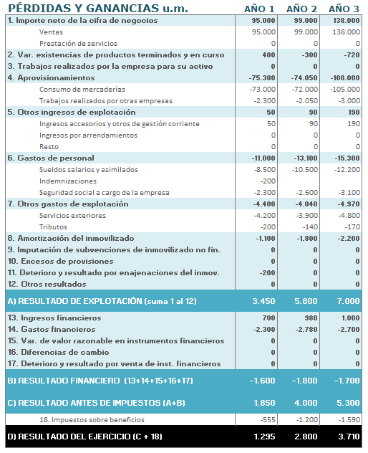
Selección avanzada de objetos
1. Selecciones múltiples con la tecla CTRL o MAYÚS 2. Selección y ocultación de objetos con el panel de selección

